关系图
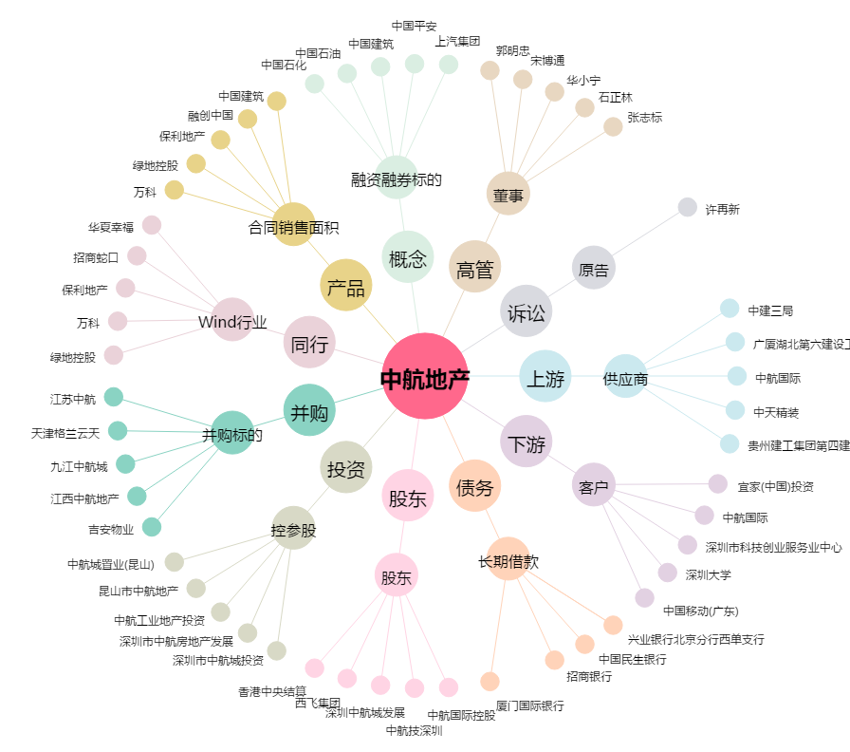
中航地产[000043.SZ] - 关系概览图

